상품제안서
미니 꽃무늬 쇼핑 캐리어 | 상품코드: F25639

 |  |  |  |  |  |  | 02-412-0044 | www.easy1.co.kr
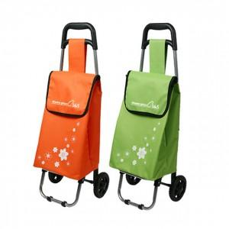

【상세/제작정보】 | *단면 1도 실크인쇄 *기본수량 300개 이하는 인쇄비가 추가

【인쇄/포장옵션】 | 실크 / 포장불가능

【공급단가】 | 수량 | 100~ | 300~ | 500~ | 1,000~ | 3,000~
*VAT별도 | 단가 | 8,500원 | 8,360원 | 8,160원 | 7,950원 | 7,820원

【상품 URL】 | https://easy1.co.kr:443/src/goods_detail.php?gdno=25639

